견적서
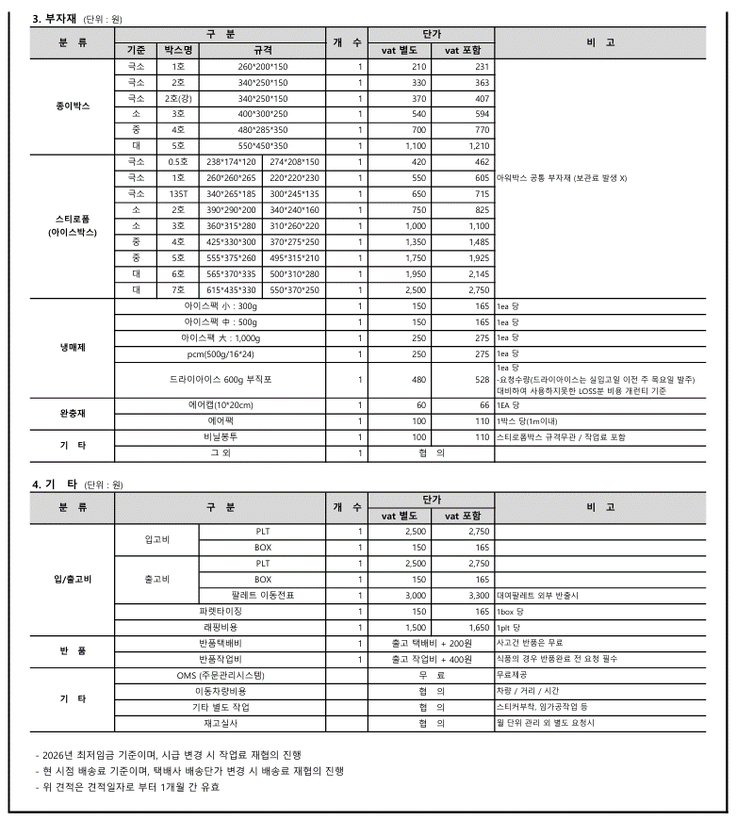
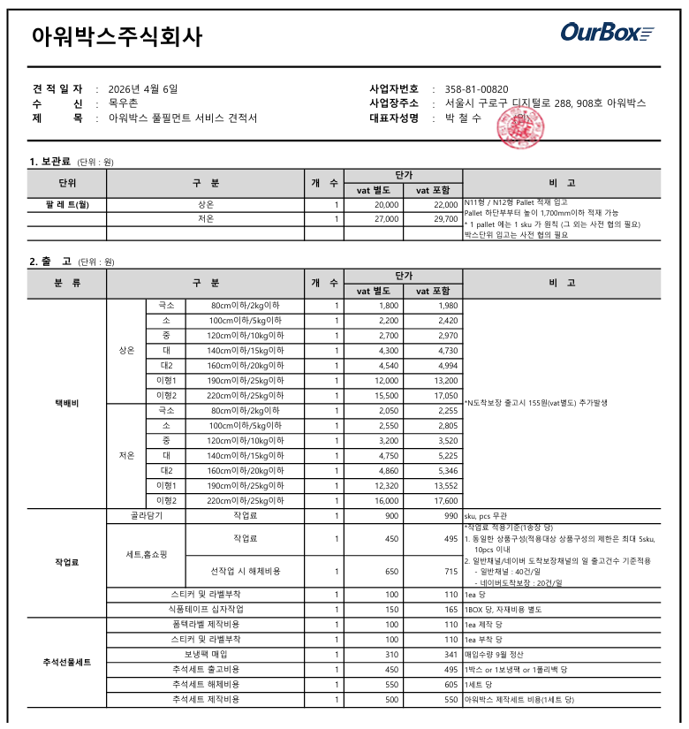
구분 | 메일주소 | 참조
마감자료 | u2nation@naver.com heistgm123@naver.com
세금계산서 | desire0640@naver.com moguchonnh@naver.com

